Chi tiết địa chất
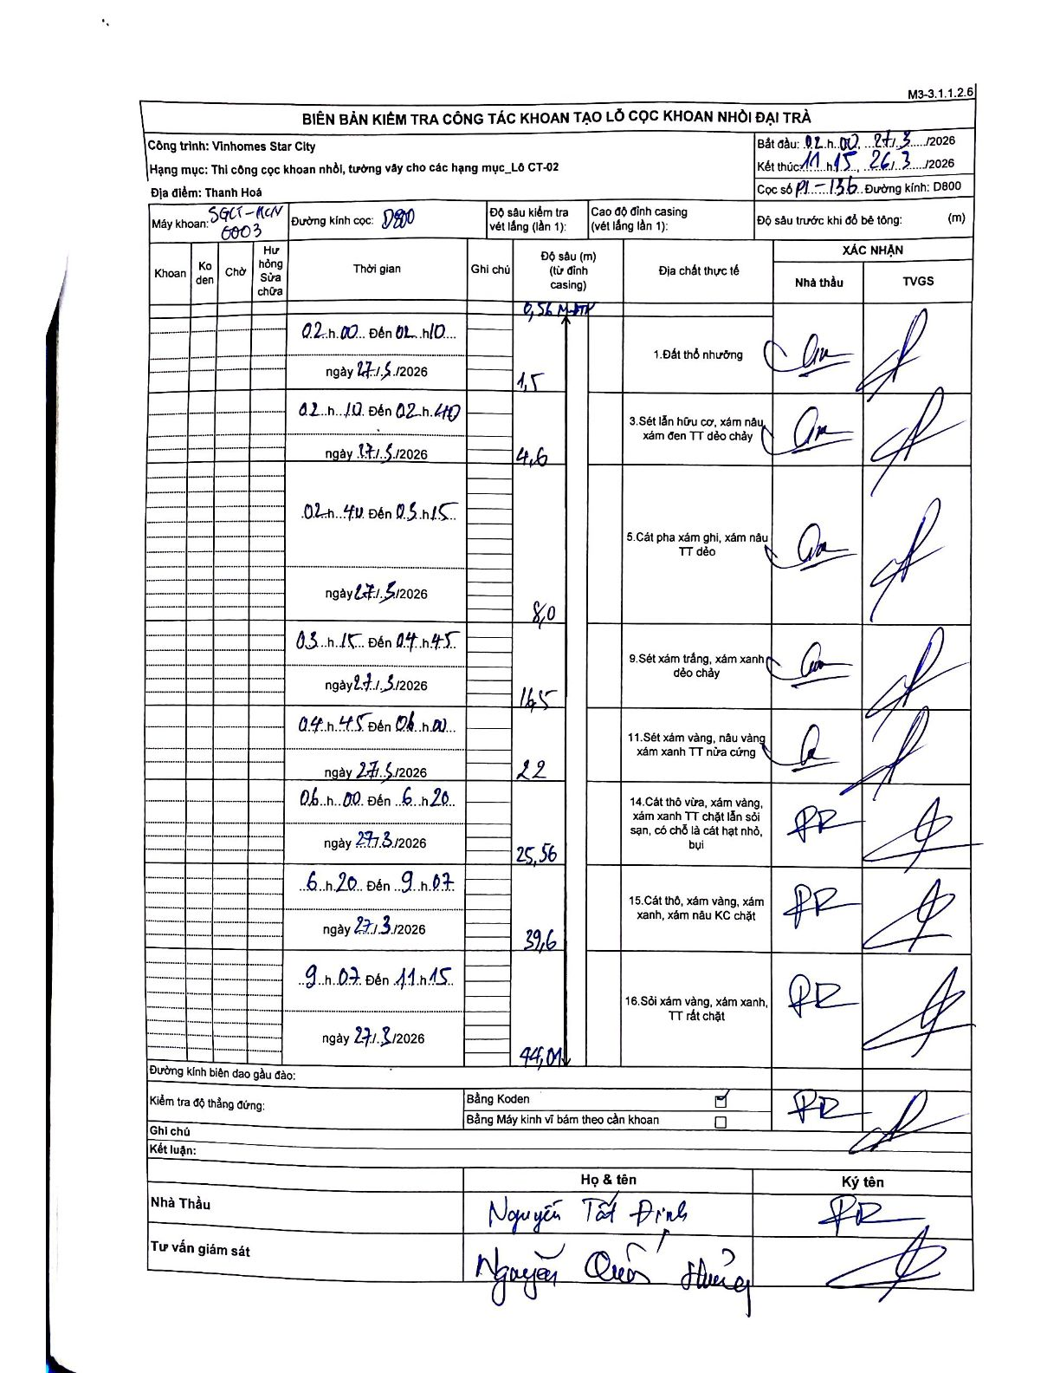
Dự án | Star City Thanh Hóa
Hạng mục | Thi công cọc khoan nhồi, tường vây cho các hạng mục_Lô CT-02
Tên bộ phận | P1-156
Số hiệu cọc | P1-136
Tên Máy khoan | SGCT-KCN0003
Đường kính | D800
Bắt đầu thi công | 02:00 27/03/2026
Kết thúc thi công | 11:15 27/03/2026

Địa chất TT | Đường kính | Mô tả lớp thiết kế | Từ (h) | Đến (h) | Cao độ từ | Cao độ đến | T.Gian (h) | Dài (m) | V (m/h) | Ghi chú
1 | D800 | Đất thổ nhưỡng | 02:00 27/03/2026 | 02:10 27/03/2026 | -0.56 | -1.5 | 0.17 | 0.94 | 5.64 | Đoạn đầu từ đỉnh casing (0.56) đến 1.5m
3 | D800 | Sét lẫn hữu cơ, xám nâu, xám đen TT dẻo chảy | 02:10 27/03/2026 | 02:40 27/03/2026 | -1.5 | -4.6 | 0.5 | 3.1 | 6.2
5 | D800 | Cát pha xám ghi, xám nâu TT dẻo | 02:40 27/03/2026 | 03:15 27/03/2026 | -4.6 | -8 | 0.58 | 3.4 | 5.83
9 | D800 | Sét xám trắng, xám xanh dẻo chảy | 03:15 27/03/2026 | 04:45 27/03/2026 | -8 | -14.5 | 1.5 | 6.5 | 4.33
11 | D800 | Sét xám vàng, nâu vàng xám xanh TT nửa cứng | 04:45 27/03/2026 | 06:00 27/03/2026 | -14.5 | -22 | 1.25 | 7.5 | 6
14 | D800 | Cát thô vừa, xám vàng, xám xanh TT chặt lẫn sỏi sạn, có chỗ là cát hạt nhỏ, bụi | 06:00 27/03/2026 | 06:20 27/03/2026 | -22 | -25.56 | 0.33 | 3.56 | 10.68
15 | D800 | Cát thô, xám vàng, xám xanh, xám nâu KC chặt | 06:20 27/03/2026 | 09:07 27/03/2026 | -25.56 | -39.6 | 2.78 | 14.04 | 5.04
16 | D800 | Sỏi xám vàng, xám xanh, TT rất chặt | 09:07 27/03/2026 | 11:15 27/03/2026 | -39.6 | -44.01 | 2.13 | 4.41 | 2.07

ẢNH BIÊN BẢN GỐC

